국문이력서(선주 무관, 전 지원자)
 | 국 문 이 력 서 |  |  |  | 지원직급
 |  |  |  |  | 3/O
인적사항

성 명 | 박준홍 |  | 출생연월 | 2001-07-04 | 사 진
출 생 지 | 대한민국, 부산 |  | 본인연락처 | 010-9442-5263 | 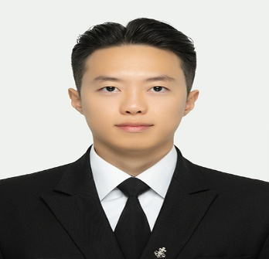
결혼여부 | 미혼 |  | 비상연락처 | 010-8709-5263
가족관계 | 부1, 모1, 남동생1
E-mail | jhp010704@gmail.com
주 소 | 부산시 강서구 명지국제2로 41, 301동 1204호
어학능력 (English)

말하기 |  | 쓰 기 |  | 공식어학증명 | 취득점수
듣 기 |  | 읽 기 |  | TOEIC | 750
어학능력 (Japanses)

말하기 |  | 쓰 기 |  | 공식어학증명 | 취득점수
듣 기 |  | 읽 기
학력사항(Education in school)

2020.03.01~2024.01.26 |  | 목포해양대학교 항해정보시스템학부 졸업 |  |  |  | (
2017.03.02~2020.02.05 |  | 명호고등학교 이과 졸업

일반경력사항(Experience and Skill)

2025.01.20 |  | CDI in Fangcheng, China as 3/O
2025.01.14~2025.01.18 |  | Navigation Audit from Fujairah to Sri Lanka as 3/O
2024.12.20 |  | SIRE in Visakhapatnam, India as 3/O
2024.09.13 |  | PSC in Prince Rupert, Canada as 3/O

